Sheet1
序号 | 图片 | 品名 | 型号/规格 | 数量 | 单价 | 总价 | 说明
1 | 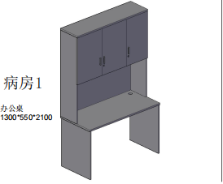 | 定制工作台 | 1300*550*2100 | 1 | 1850.00 | 1850.00 | 基材：采用吉林森工“露水河”E0级绿色环保防火成型板（符合国家相关环保标准）；桌面厚度为25mm,其余为18mm，均双饰面，封四边,走线孔内缘及隐蔽部位均进行封边处理。 五金件：采用德国“海福乐”五金配件。
2 | 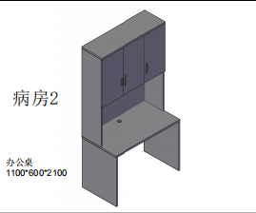 | 定制工作台 | 1100*600*2100 | 1 | 1680.00 | 1680.00 | 基材：采用吉林森工“露水河”E0级绿色环保防火成型板（符合国家相关环保标准）；桌面厚度为25mm,其余为18mm，均双饰面，封四边,走线孔内缘及隐蔽部位均进行封边处理。 五金件：采用德国“海福乐”五金配件。
3 | 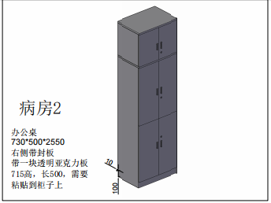 | 定制柜 | 730*500*2550 | 1 | 1100.00 | 1100.00 | 基材：采用吉林森工“露水河”E0级绿色环保防火成型板（符合国家相关环保标准）；桌面厚度为25mm,其余为18mm，均双饰面，封四边,走线孔内缘及隐蔽部位均进行封边处理。 五金件：采用德国“海福乐”五金配件。 备注：右侧带封板带一块透明亚克力板715高，长500，需要粘贴到柜子上
4 | 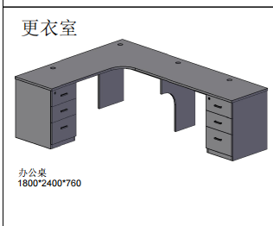 | 定制工作台 | 1800*2400*760 | 1 | 2800.00 | 2800.00 | 基材：采用吉林森工“露水河”E0级绿色环保防火成型板（符合国家相关环保标准）；桌面厚度为25mm,其余为18mm，均双饰面，封四边,走线孔内缘及隐蔽部位均进行封边处理。 五金件：采用德国“海福乐”五金配件。
5 | 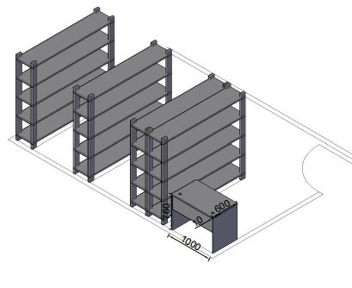 | 定制工作台 | 1000*600*760 | 1 | 900.00 | 900.00 | 基材：采用吉林森工“露水河”E0级绿色环保防火成型板（符合国家相关环保标准）；桌面厚度为25mm,其余为18mm，均双饰面，封四边,走线孔内缘及隐蔽部位均进行封边处理。 五金件：采用德国“海福乐”五金配件。
合计 |  |  |  |  |  | 8330.00

